Накладная-№3
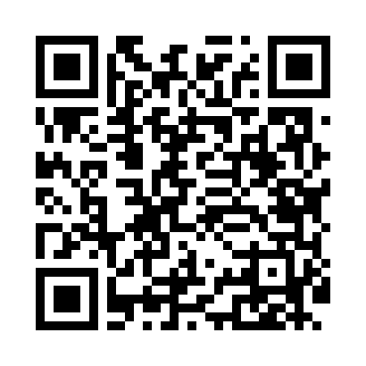
Номер товарно-транспортной накладной: |  |  | Торговый представитель: Kamol aka
Поставщик: Toshkent falcon fly 2 |  |  | Телефон торгового представителя: +998979626299
Дата отгрузки: 10.10.2025 |  |  | Контрагент: Dona zakass
Дата консигнации: |  |  | Адрес:
Доставщик: |  |  | Телефон:
Телефон доставщика:
Время заказа: 10.10.2025 14:06:00
№ | Штрих-код | Название товаров (работ,услуг) | Количество | Количество в кейсе | Цена | Сумма
 |  |  | 294 |  |  | 608.1
1 | 6920250567976 | Пластиковый салатница 30609 DB-67-97 | 50 | 50 шт. | 2.60 | 130
2 | 6920250671116 | Пластмас пиёла 76004 10x10x5.5 см DB-67-111 | 40 | 40 шт. | 0.90 | 36
3 | 6920250671147 | Пластмас ликоб 33009 22x22x5 см DB-67-114 | 10 | 10 шт. | 2.80 | 28
4 | 6920250671093 | Пластмас соусница 3303 7x7x3 см DB-67-109 | 20 | 20 шт. | 0.50 | 10
5 | 6920250671062 | Пластиковый салатница 74007 DB-67-106 | 10 | 10 шт. | 2.20 | 22
6 | 6920250671000 | Пластиковый салатница 500-10 24x24 см DB-67-1 00 | 10 | 10 шт. | 3.80 | 38
7 | 6920250671048 | Пластмас салатница 31106 15x13x4 см DB-67-104 | 20 | 20 шт. | 1.30 | 26
8 | 6920250567860 | Пластмас ликоб 61105 27x17 см DB-67-86 | 25 | 25 шт. | 2.20 | 55
9 | 6920250567952 | Пластиковый салатница 63105 DB-67-95 | 5 | 5 шт. | 4.10 | 20.50
10 | 6920250567945 | Пластиковый салатница 63009 DB-67-94 | 5 | 5 шт. | 2.70 | 13.50
11 | 6920250567877 | Пластиковый салатница 38209 27x18 см DB-67-87 | 15 | 15 шт. | 2.70 | 40.50
12 | 6905621392395 | Металл санчқи DB-92-39 | 17 | 17 шт. | 2.90 | 49.30
13 | 6905621392388 | Металл қошиқ DB-92-38 | 17 | 17 шт. | 2.90 | 49.30
14 | 6920250671123 | Пластмас коса 76006 15x15x7 cм DB-67-112 | 50 | 50 шт. | 1.80 | 90
Итого: 608.1$|->UZS: 7,601,250.00

